Sheet1
影響線解析

1-1 計算手法
作成した格子モデルの鉛直荷重に対する影響線を求める。
この影響線を用いて死荷重を載荷させて断面力を算出する。

1-2 影響線の算出
微小変形理論による変位法を用いて、格子モデルの鉛直方向の単位荷重を載荷した場合の各部材の断面力を求める。
単位荷重は１つの格子点のみに載荷し、この荷重に対する全ての格子点の断面力を求める。
このときの断面力が影響値であり、全ての格子点に単位荷重を繰り返し載荷し着目点の影響線を求める。

 | ηはある格子点に単位荷重を載荷したときの着目点の断面力（影響値）である。

 |  | 図1-1. 影響線
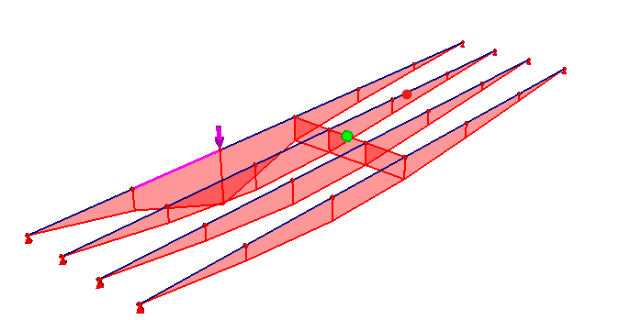

矢印位置が着目点

Sheet2
1-3 影響線による断面力の算出 |  |  |  |  | (3)分布荷重
次に、荷重載荷位置の影響値を求める。 |  |  |  |  | 各横断面で線荷重のときと同様にして、影響値に荷重値を乗じ影響面積を算出する。
各横断面毎に載荷荷重位置の影響値を線形補間により算出する。 |  |  |  |  | 各横断面で算出した影響面積を用いて、縦断方向にも面積を求め各パネルの和が着目点の断面力となる。

η1～η4は既知。 |  |  |  | η5及びη6を線形補間により算出。

(1)集中荷重
求めた影響値に荷重値を乗じることで着目点に対する断面力を求めることができる。
M= | η6 | × | P

(2)線荷重
各横断面で荷重載荷位置の影響値に荷重値を乗じ、設定ライン方向に面積を算出し
足し合わせたものが着目点の断面力となる。

$$\sum_{1}^{5}{\frac{S\left(ηi+ηi+1\right)L}{2}}$$

$$M=$$

